상품제안서
J152 귀여운 겨울 핫팩 찜질팩 손난로 온수보온 물주머니 | 상품코드: F29684

 |  |  |  |  |  |  | 02-412-0044 | www.easy1.co.kr
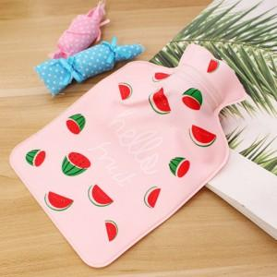

【상세/제작정보】 | 기본수량 미만 인쇄시 비용 추가. 스티커 제작및 부착 비용 별도 문의. 종이케이스 및 선물포장(아트지) 별도 문의.

【인쇄/포장옵션】 | / 포장불가능

【공급단가】 | 수량 | 300~ | 600~ | 1,000~ | 3,000~ | 5,000~
*VAT별도 | 단가 | 1,080원 | 1,040원 | 1,000원 | 960원 | 930원

【상품 URL】 | https://dev.easy1.co.kr:443/src/goods_detail.php?gdno=29684

